Dashboard
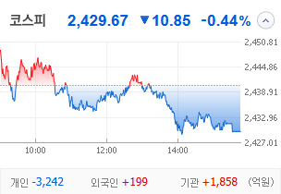
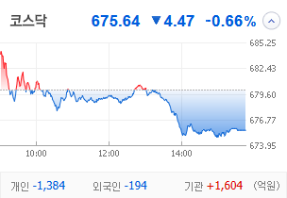
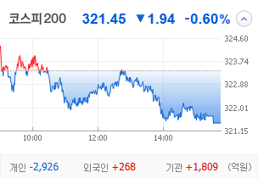
KOSPI | KOSDAQ | KOSPI 200 | 상승종목 |  |  |  |  |  |  |  | 종목별 투자정보
 |  |  | 번호 | 구분 | 종목번호 | 종목명 | 현재가 | 전일비 | 등락률 | URL | 종목명 | 형지엘리트
 |  |  | 1 | KOSPI | 093240 | 형지엘리트 | 2,200 | △ 341 | 18% | ▶ | 현재가 |  |  |  | 2,200
 |  |  | 2 |  | 000230 | 일동홀딩스 | 8,310 | △ 950 | 13% | ▶ | 전일비 |  |  |  | △ 341
 |  |  | 3 |  | 329180 | HD현대중공업 | 298,000 | △ 26,000 | 10% | ▶ | 등락률 |  |  |  | 18%
 |  |  | 4 |  | 015020 | 이스타코 | 1,633 | △ 123 | 8% | ▶ | 거래량 |  |  |  | 24,244,703
다우산업 | 나스닥 | S&P 500 | 5 |  | 010130 | 고려아연 | 1,219,000 | △ 85,000 | 8% | ▶ | 시가총액(억) |  |  |  | 780
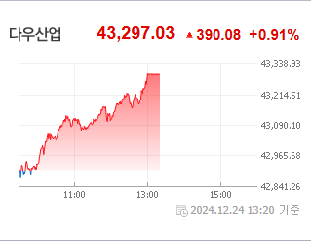
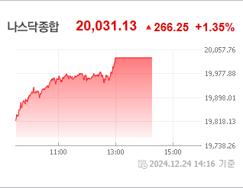
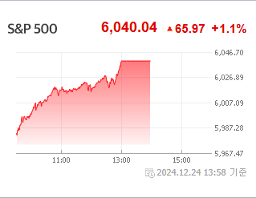
 |  |  | 6 |  | 082740 | 한화엔진 | 18,810 | △ 1,170 | 7% | ▶ | 영업이익(억) |  |  |  | 70
 |  |  | 7 |  | 003780 | 진양산업 | 9,110 | △ 520 | 6% | ▶ | 외국인비율(%) |  |  |  | 0.69
 |  |  | 8 |  | 006880 | 신송홀딩스 | 6,690 | △ 380 | 6% | ▶ | PER(배) |  |  |  | 10.68
 |  |  | 9 |  | 139480 | 이마트 | 75,500 | △ 3,900 | 5% | ▶ | ROE(%) |  |  |  | 8.75
 |  |  | 10 |  | 003350 | 한국화장품제조 | 52,700 | △ 2,700 | 5% | ▶ | PBR(배) |  |  |  | 0.93
USD환율 | JPY환율 | EUR환율 | 1 | KOSDAQ | 387570 | 파인메딕스 | 16,000 | △ 6,000 | 60% | ▶
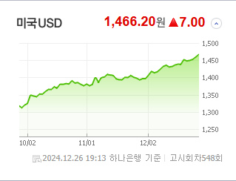
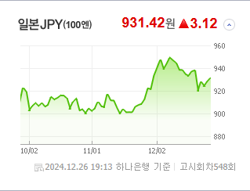
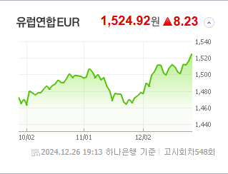
 |  |  | 2 |  | 205500 | 액션스퀘어 | 2,990 | ▲ 690 | 30% | ▶ | 종목별 전자공시 |  |  | 오늘의 리포트
 |  |  | 3 |  | 456070 | 이엔셀 | 18,590 | ▲ 4,290 | 30% | ▶ | 파일명 |  | URL | 구분 | 개수
 |  |  | 4 |  | 229000 | 젠큐릭스 | 1,706 | ▲ 393 | 30% | ▶ | 조회공시요구(현저한시황변동)에대한답변(중요공시대상없음) |  | ▶ | 시황정보 | 13
 |  |  | 5 |  | 437730 | 삼현 | 7,600 | △ 1,380 | 22% | ▶ | 조회공시요구(현저한시황변동) |  | ▶ | 투자정보 | 8
 |  |  | 6 |  | 377480 | 마음AI | 19,130 | △ 3,350 | 21% | ▶ | 분기보고서 (2024.09) |  | ▶ | 종목분석 | 10
WTI | 유가 | 금 | 7 |  | 193250 | 링크드 | 579 | △ 101 | 21% | ▶ | 주식등의대량보유상황보고서(약식) |  | ▶ | 산업분석 | 7
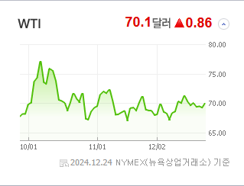
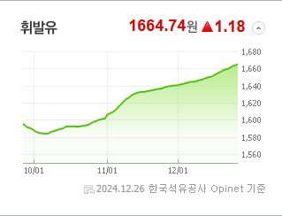
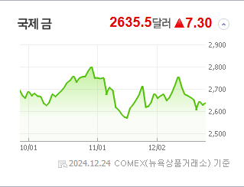
 |  |  | 8 |  | 065350 | 신성델타테크 | 121,700 | △ 19,700 | 19% | ▶ |  |  |  | 경제분석 | 2
 |  |  | 9 |  | 160190 | 하이젠알앤엠 | 12,760 | △ 1,950 | 18% | ▶ |  |  |  | 경제전망리포트
 |  |  | 10 |  | 043590 | 웰킵스하이텍 | 702 | △ 91 | 15% | ▶ |  |  |  | 2024년 11월 경제전망보고서(Indigo Book)_FFFFF.pdf

 | 전일대비
비철금속 | 5.73%
조선 | 5.13%
가정용기기와용품 | 4.63%
통신장비 | 1.85%
다각화된소비자서비스 | 1.73%
사무용전자제품 | 1.59%
자동차 | 1.27%
무역회사와판매업체 | 1.15%
기타금융 | 1.10%
가구 | 0.94%
식품과기본식료품소매 | 0.57%
항공화물운송과물류 | 0.55%
방송과엔터테인먼트 | 0.45%
기타 | 0.45%
교육서비스 | 0.35%
핸드셋 | 0.33%
복합유틸리티 | 0.30%
소프트웨어 | 0.26%
종이와목재 | 0.18%
카드 | 0.12%
인터넷과카탈로그소매 | 0.05%
레저용장비와제품 | 0.05%
우주항공과국방 | 0.05%
석유와가스 | -0.03%
생물공학 | -0.07%
섬유,의류,신발,호화품 | -0.13%
자동차부품 | -0.16%
업종별 시세 |  |  | 주요 뉴스 |  |  |  |  |  |  |  | 종목별 뉴스공시
 |  |  | 최근 증시는 글로벌 강달러 영향과 국내 정치적 불안으로 원/달러 환율이 1,460원대를 넘어서 1,500원에 육박하는 반면, IPO 시장은 냉각되고 개인 투자자들의 이탈이 두드러지며 증시 전반에 불확실성이 증가하고 있습니다. |  |  |  |  |  |  |  | 제목 |  |  | URL | 종목명
 |  |  |  |  |  |  |  |  |  |  | 한화생명e스포츠, 내달 5일 팬페스타 개최 |  |  | ▶ | 형지엘리트
 |  |  |  |  |  |  |  |  |  |  | 일동제약, 총리 탄핵 소식에 주가 뛴 이유는 |  |  | ▶ | 일동홀딩스
 |  |  |  |  |  |  |  |  |  |  | 현장실사에 보안측정, 국정공백까지…KDDX, 언제 뜰까 |  |  | ▶ | HD현대중공업
 |  |  | 출처 |  | 제목 |  |  |  |  | URL | 고려아연 집중투표제 도입 추진… 취지좋은데 MBK는 왜 부정적일까 |  |  | ▶ | 고려아연
 |  |  | 연합뉴스 |  | 달러 강세에 탄핵정국 불안 심화 겹쳐…환율 1,500원 가나 |  |  |  |  | ▶ | 모처럼 단비 내린 제약株…'1월 효과' 타고 반등할까 [MBN GOLD... |  |  | ▶ | 한화엔진
 |  |  | 파이낸셜뉴스 |  | 상반기 공모하면 ‘따상’… 하반기는 거품 빠져 ‘옥석가리기’ [2024 증시결산 (中)] |  |  |  |  | ▶ | [단독] 신세계·알리 맞손… 6조 규모 유통공룡 키워 이커머스 판도 흔... |  |  | ▶ | 이마트
 |  |  | 한국경제 |  | 월가 "내년 톱픽주는 브로드컴·GE버노바" |  |  |  |  | ▶ | 코스피 2,440대 약보합 마감…거래대금 13개월만 최소(종합2보) |  |  | ▶ | 한국화장품제조
 |  |  | 한국경제 |  | 용환석대표 "수출주 저가 매수 기회 왔다, 방산·화장품ODM·식품 유망" |  |  |  |  | ▶ | 코스피·코스닥, 개인 매도·고환율에 약보합…2420선 마감 |  |  | ▶ | 액션스퀘어
 |  |  | 이데일리 |  | 출자 늘리고 경영권 인수…한화家 형제들, M&A 존재감 키운다[마켓인] |  |  |  |  | ▶ | [바이오게시판] 이엔셀, 글로벌 제약사와 CMO 계약 체결 등 |  |  | ▶ | 이엔셀
 |  |  | 한국경제 |  | "내달 '트럼프 2기' 출범땐 환율 1500원 간다" |  |  |  |  | ▶ | 코스피·코스닥, 개인 매도·고환율에 약보합…2420선 마감 |  |  | ▶ | 젠큐릭스
 |  |  | 파이낸셜뉴스 |  | ‘밸류업’도 소용없네… ‘PBR 1배 미만’ 상장사 절반 넘었다 |  |  |  |  | ▶ | 장현국 부회장, 액션스퀘어 주식 5억원치 추가 매입 |  |  | ▶ | 링크드
 |  |  | 서울경제 |  | 올해 코스닥 공모금액 2조 4400억원…2018년 이후 최저 |  |  |  |  | ▶ | 코스피, 외국인·기관 쌍끌이 매수에도 개인 매도세에 11P '하락' |  |  | ▶ | 신성델타테크
 |  |  | 서울경제 |  | 방전'된 2차전지주 ETF, 순자산 1년새 28% 줄었다 |  |  |  |  | ▶ | [특징주]60년 모터 기술이 휴머노이드 심장으로…하이젠알앤엠에 쏠린..... |  |  | ▶ | 하이젠알앤엠
 |  |  | 한국경제 |  | 상반기 삼전, 하반기엔 삼바 매수…코스피 떨어져도 외국인은 벌었다 |  |  |  |  | ▶
 |  |  | 이데일리 |  | “반 타작도 못했다”…IPO 시장 참담한 마무리 |  |  |  |  | ▶
 |  |  | 서울경제 |  | 주도주 사라진 '각자도생' 증시…"이름값보다 모멘텀 중요" |  |  |  |  | ▶
 |  |  | 서울경제 |  | "연초 1500원 가능성"…외국인 불안 잠재울 특단책 시급 |  |  |  |  | ▶
 |  |  | 매일경제 |  | 전기차 충전기株 '짜릿' |  |  |  |  | ▶
 |  |  | 매일경제 |  | 현대차 '킹달러' 수혜 못받고 비틀, 왜? |  |  |  |  | ▶
 |  |  | 매일경제 |  | 달리는 말' 올라타볼까 … 모멘텀ETF 껑충 |  |  |  |  | ▶

